播報企劃案
一、功能名稱
播報

二、功能説明
在完成指定條件時有全場通知

三、功能流程圖

玩家擊敗玩家

玩家一條命擊敗10，20，30次其他玩家
有戰報

玩家擊敗

玩家擊敗大型NPC

大型NPC每次擊敗玩家

大型NPC累記擊敗10，20，30個玩家

四、功能主要大綱

五、功能主要内容
需要播報的情況1~5
播報顯示規則

播報的情況1

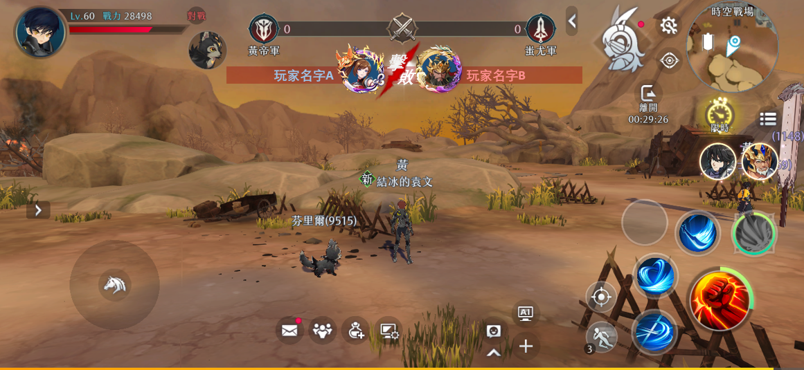
 | 1 | 玩家擊敗另一個玩家

 | 2 | 與自己同陣營的顯示藍色，不同陣營顯示紅色

播報的情況2

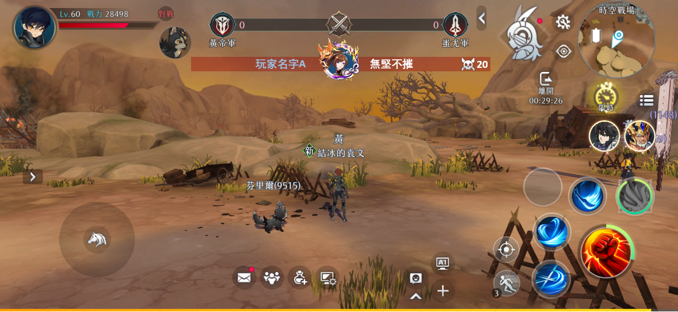

 | 1 | 玩家在沒有被擊敗的情況下擊敗10/20/30名玩家
 |  | 額外顯示擊敗數字和榮譽稱號
 |  | （有的活動玩家很多，有的活動玩家很少，所以具體數值和榮譽稱號希望可以在表格配置）

 | 2 | 與自己同陣營的顯示藍色，不同陣營顯示紅色

播報的情況3

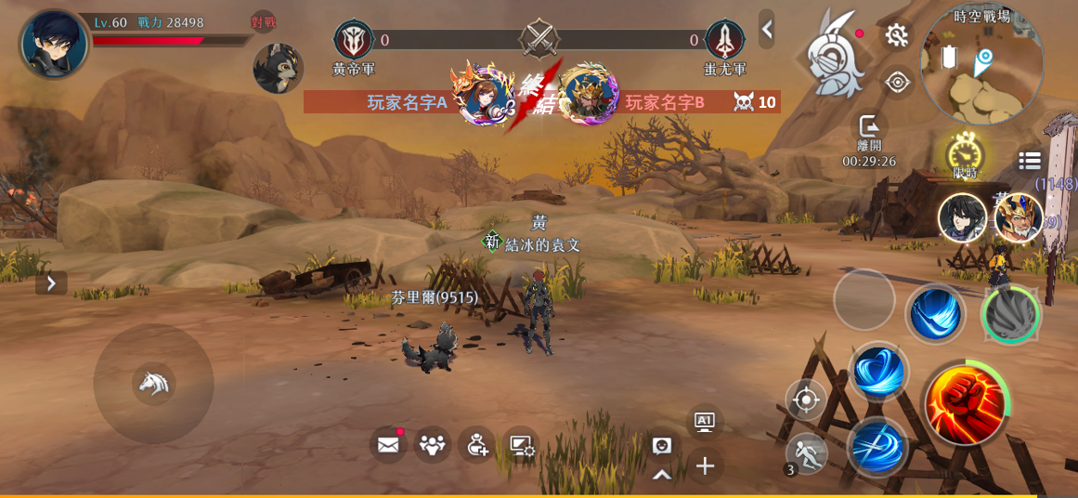

 | 1 | 一名玩家取得上述規則的播報後，被擊敗

 | 2 | 與自己同陣營的顯示藍色，不同陣營顯示紅色

播報的情況4



 | 1 | 玩家擊敗大型怪物

 | 2 | 與自己同陣營的顯示藍色，不同陣營顯示紅色

播報的情況5



 | 1 | 大型怪物擊敗玩家

 | 2 | 與自己同陣營的顯示藍色，不同陣營顯示紅色

播報的規則（待討論）

每條播報持續2s，在一條播報沒有消失，又有多條播報需要播放時，會按順序等候播放，當等候的播放的播報>5條，根據重要程度捨棄直到<6條

重要程度：

①玩家擊敗大型NPC
②玩家終結連殺玩家
③玩家取得連殺
④玩家擊敗玩家
⑤大型NPC擊敗玩家

舉例：
正在播報一條，有6條正在等待播放，分別是：①玩家擊敗大型NPC②玩家終結連殺玩家③玩家取得連殺④玩家擊敗玩家⑤大型NPC擊敗玩家X2
就捨棄最晚等待的一條大型NPC擊敗玩家

